问题
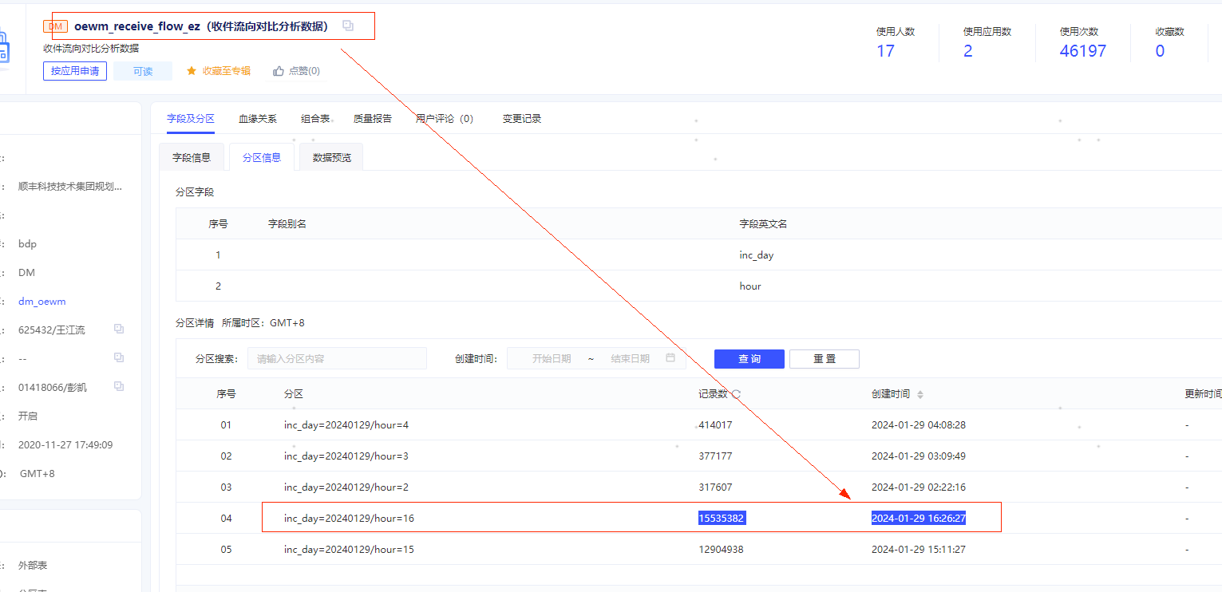
1、动态收件16点，没读到数据。（dm_oewm.oewm_receive_flow_ez） 2-、上游表数据写入是 2024-01-29 16:26:27 ，下游468144任务执行是2024-01-29 16:08:31 。 原因： 1、数据源任务重跑实例。

